AC_#08
DIAGRAMA CAUSA Y EFECTO

PERSONAS
ENTORNO

 |  |  |  | Resistencia al cambio
Falta de sensibilizacion al personal | Carga laboral

OPORTUNIDAD DE MEJORA

No cumplimiento de las metas del indicador de acciones preventivas y de mejora.
Metas no reales dificiles de alcanzar para el proceso |  | Mejor estrategia al elegar tareas - Trabajar con el recurso disponible

 |  |  | Planificacion inadecuada de tareas

MEDICIONES
MÉTODO DE TRABAJO

AC_#03
DIAGRAMA CAUSA Y EFECTO

PERSONAS
ENTORNO

 |  |  |  | Resistencia al cambio
Falta de sensibilizacion al personal | Carga laboral

NO CONFORMIDAD

No cumplimiento de las metas del indicador de acciones preventivas y de mejora.
Metas no reales dificiles de alcanzar para el proceso |  | Mejor estrategia al elegar tareas - Trabajar con el recurso disponible

 |  |  | Planificacion inadecuada de tareas

MEDICIONES
MÉTODO DE TRABAJO

AC_#04
DIAGRAMA CAUSA Y EFECTO

PERSONAS
RECURSOS

 | Disponiblidad del recurso economico para ejecutar la actividad que se encontraba programada desde el 15-05-2019

NO CONFORMIDAD

Se encontraron las basculas en proceso de calibración dado que se vencen el día 13/06/2019.

MEDICIONES
MÉTODO DE TRABAJO

AC_BASE
DIAGRAMA CAUSA Y EFECTO

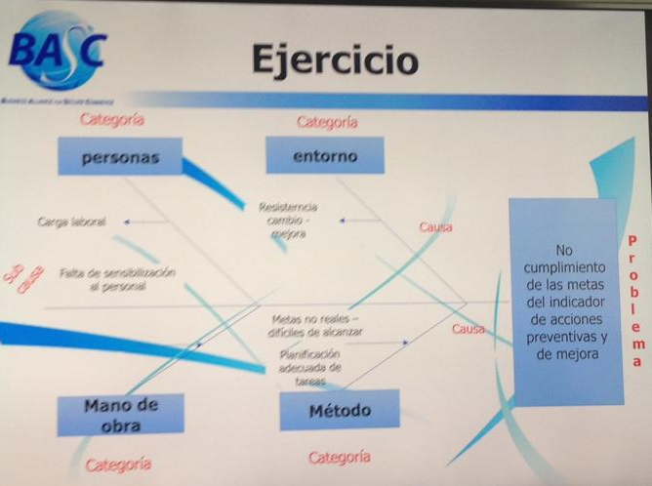
MEDIO AMBIENTE
MAQUINARIA Y EQUIPO
MANO DE OBRA

NO CONFORMIDAD

MEDICIONES
MÉTODO DE TRABAJO
MATERIA PRIMA

